Лист1
 | Каталог товаров
 | 2023-03-04
 | 099 349 6505 067 299 5359
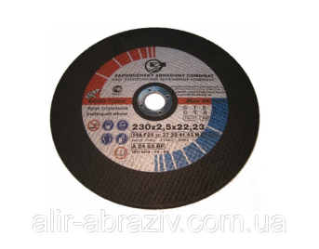
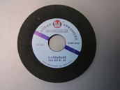
 | ФОП Бойко Iгор Iванович
 | ЗАТОЧКА ПИЛ
1 | Коло для заточки пил 127х6х12.7 Formula 3 (шт.) | 5.60 eur
2 | Коло для заточки пил 150х6х32 Formula 3 (шт.) | 5.80 eur
3 | Коло для заточки пил 100х3х10 (шт.) | 1.83 eur
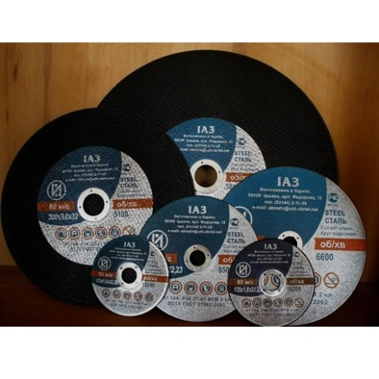
4 | Коло для заточки пил 150х3х32 (шт.) | 94.38 грн
5 | Коло для заточки пил 150х6х32 (шт.) | 47.53 грн
6 | Коло для заточки пил 175х10х32 60 ст (шт.) | 88.40 грн
7 | Коло для заточки пил 1FF1 150*22*10*30/20 CBN 200/160 (шт.) | 4293,00 грн.
 | Коло для заточки пил 200х10х32 80 ст (шт.) | 2.62 eur
8 | Коло для заточки пил 250х8х76 (шт.) | 252.00 грн
№ | Наименование товаров | Розничная
 | Обработка КАМНЯ
1 | Коло шліф. Ф100 BUfF (шт.) | 7.74 usd
2 | Коло шліф. Ф100 Р 030PМ (шт.) | 3.65 usd
3 | Коло шліф. Ф100 Р 050 3цв (шт.) | 4.12 usd
4 | Коло шліф. Ф100 Р 050.1 (шт.) | 3.81 usd
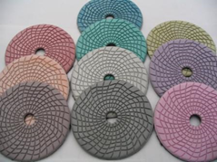
5 | Коло шліф. Ф100 Р 050PМ (шт.) | 3.65 usd
6 | Коло шліф. Ф100 Р 100 3цв (шт.) | 4.12 usd
7 | Коло шліф. Ф100 Р 100.1 (шт.) | 3.81 usd
8 | Коло шліф. Ф100 Р 100PМ (шт.) | 3.65 usd
9 | Коло шліф. Ф100 Р 200 3цв (шт.) | 4.12 usd
10 | Коло шліф. Ф100 Р 200.1 (шт.) | 3.81 usd
11 | Коло шліф .Ф100 Р 200PМ (шт.) | 3.65 usd
12 | Коло шліф. Ф100 Р 300 3цв (шт.) | 4.12 usd
13 | Коло шліф. Ф100 Р 300/P (шт.) | 3.81 usd
14 | Коло шліф. Ф100 Р 400 3цв (шт.) | 4.12 usd
15 | Коло шліф. Ф100 Р 400.1 (шт.) | 3.81 usd
16 | Коло шліф. Ф100 Р 400PМ (шт.) | 3.65 usd
17 | Коло шліф. Ф100 Р 600 3цв (шт.) | 4.12 usd
18 | Коло шліф. Ф100 Р 600P (шт.) | 3.81 usd
19 | Коло шліф. Ф100 Р 600PМ (шт.) | 3.65 usd
20 | Коло шліф. Ф100 Р 800 3цв (шт.) | 4.12 usd
21 | Коло шліф. Ф100 Р 800.1 (шт.) | 3.81 usd
22 | Коло шліф. Ф100 Р 800PМ (шт.) | 3.65 usd
23 | Коло шліф. Ф100 Р1000 3цв (шт.) | 4.12 usd
24 | Коло шліф. Ф100 Р1000.1 (шт.) | 3.81 usd
25 | Коло шліф. Ф100 Р1500 3цв (шт.) | 4.12 usd
26 | Коло шліф. Ф100 Р1500.1 (шт.) | 3.81 usd
27 | Коло шліф. Ф100 Р2000 3цв (шт.) | 4.12 usd
28 | Коло шліф. Ф100 Р2000/P (шт.) | 3.81 usd
29 | Коло шліф. Ф100 Р3000 3цв (шт.) | 4.12 usd
30 | Коло шліф. Ф100 Р3000P (шт.) | 3.81 usd
31 | Коло шліф. Ф125 BUfF (шт.) | 6.08 usd
32 | Коло шліф. Ф125 Р 050 (шт.) | 5.60 usd
33 | Коло шліф. Ф125 Р 100 (шт.) | 5.60 usd
34 | Коло шліф. Ф125 Р 200 (шт.) | 5.60 usd
35 | Коло шліф. Ф125 Р 400 (шт.) | 5.60 usd
36 | Коло шліф. Ф125 Р 600 (шт.) | 5.60 usd
37 | Коло шліф. Ф125 Р 800 (шт.) | 5.60 usd
38 | Коло шліф. Ф125 Р1000 (шт.) | 5.60 usd
39 | Коло шліф. Ф125 Р1500 (шт.) | 5.60 usd
40 | Коло шліф. Ф125 Р3000 (шт.) | 5.60 usd
41 | Коло фібра по бетону Ф125 (шт.) | 88.20 грн
42 | Коло чор. Ф125 без отв.Р040 SAIT (шт.) | 0.50 eur
43 | Коло чор. Ф125 без отв.Р100 SAIT (шт.) | 0.46 eur
44 | Коло чор. Ф125 без отв.Р 150 SAIT (шт.) | 0.46 eur
45 | Коло чор. Ф125 без отв.Р 220 SAIT (шт.) | 0.46 eur
46 | Коло чор. Ф125 без отв.Р 400 SAIT (шт.) | 0.46 eur
47 | Коло чор. Ф125 без отв.Р 600 SAIT (шт.) | 0.46 eur
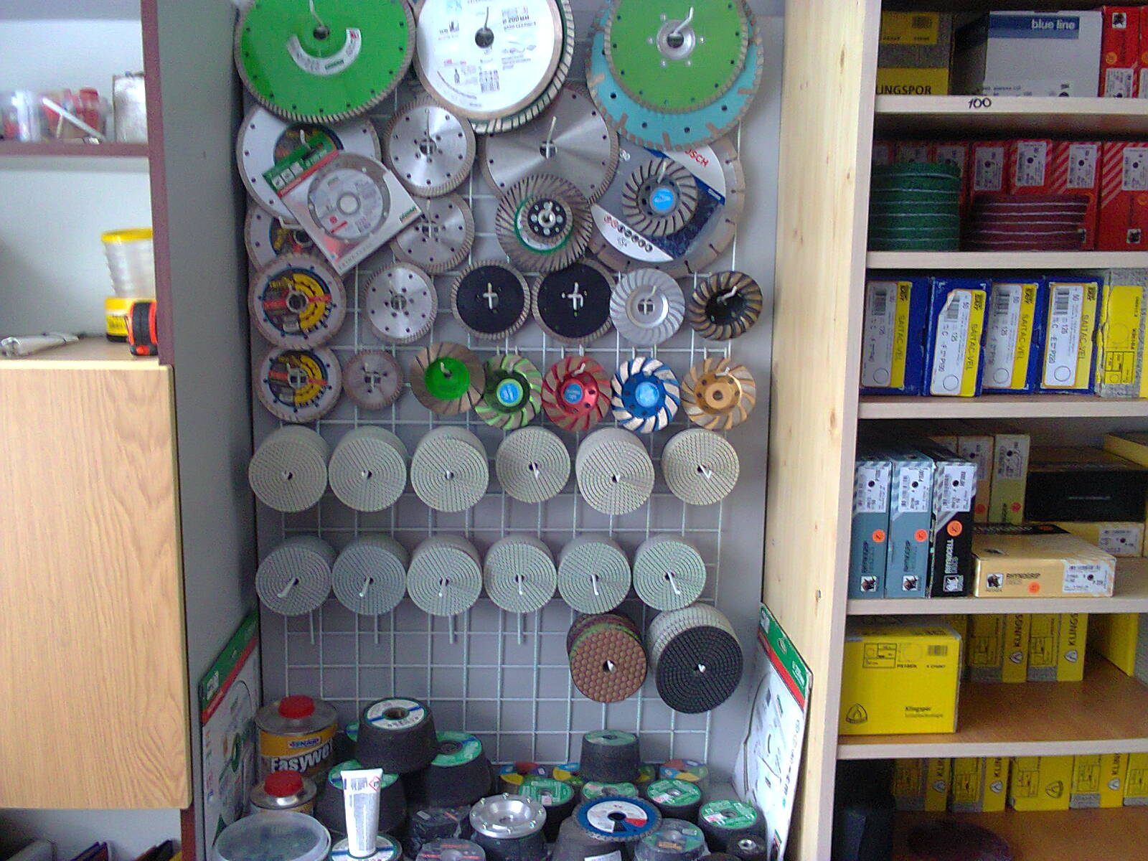
48 | Коло чор. Ф125 без отв.Р 800 SAIT (шт.) | 0.46 eur
49 | Коло чор. Ф125 без отв.Р1200 SAIT (шт.) | 0.46 eur
50 | Полірувальний порошок "Зелёнка" (шт.) | 10.84 usd
51 | Чашка шліф. F 36 100х50 М14 IAZ (шт.) | 165.00 грн
52 | Чашка шліф. F 36 50х50 ШЛ (шт.) | 3.77 usd
53 | Чашка шліф. F 60 50х50 ШЛ (шт.) | 3.77 usd
54 | Чашка шліф. С016 110х55Х22 KL (шт.) | 5.47 usd
55 | Чашка шліф. С024 84х76 М14 abrasivi cigiesse (шт.) | 7.60 usd
56 | Чашка шліф. С036 80х76 М14 abrasivi cigiesse Циліндр (шт.) | 7.00 usd
57 | Чашка шліф. С036 84х76 М14 abrasivi cigiesse (шт.) | 7.60 usd
58 | Чашка шліф. С036 100х55 М14 abrasivi cigiesse (шт.) | 5.82 usd
59 | Чашка шліф. С036 110х55 М14 abrasivi cigiesse (шт.) | 7.83 usd
60 | Чашка шліф. С060 84х76 М14 abrasivi cigiesse (шт.) | 7.60 usd
61 | Чашка шліф. С060 100х50 М14 abrasivi cigiesse (шт.) | 5.82 usd
62 | Чашка шліф. С060 100х50 М14 abrasivi cigiesse Циліндр (шт.) | 8.78 usd
63 | Чашка шліф. С060 110х55 М14 abrasivi cigiesse (шт.) | 7.87 usd
64 | Чашка шліф. С080 84х76 М14 abrasivi cigiesse (шт.) | 7.60 usd
65 | Чашка шліф. С080 110х55 М14 abrasivi cigiesse (шт.) | 7.83 usd
66 | Чашка шліф. С120 84х76 М14 abrasivi cigiesse (шт.) | 7.60 usd
67 | Чашка шліф. С120 100х50 М14 abrasivi cigiesse (шт.) | 4.83 eur
68 | Чашка шліф. С120 110х55 М14 abrasivi cigiesse (шт.) | 7.87 usd

№ | Наименование товаров | Розничная
 | Отрезка Зачистка
1 | Коло відріз. 230х2,5х22,23 Polystar (шт.) | 21.51 грн
2 | Коло відріз. 180х1.6х22 ИАЗ (шт.) | 16.54 грн
3 | Коло відріз. 25х0.6х2,0 мет. (шт.) | 0.08 usd
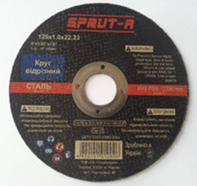
4 | Коло відріз. 32х0.8х2,0 мет. (шт.) | 0.11 usd
5 | Коло відріз. 125х0.8х22,23 SPRUT (шт.) | 13.50 грн
6 | Коло відріз. 125х1,0х22,23 PFERD PSF (шт.) | 40.24 грн
7 | Коло відріз. 125х1,0х22,23 Norton (шт.) | 0.78 eur
8 | Коло відріз. 125х1,0х22,23 Norton OMEGA (шт.) | 41.39 грн
9 | Коло відріз. 125х1,0х22,23 SPRUT (шт.) | 13.64 грн
10 | Коло відріз. 125х1,0х22,23 PILIM (шт.) | 0.35 usd
11 | Коло відріз. 125х1.2х22,23 Norton (шт.) | 37.80 грн
12 | Коло відріз. 125х1,2х22,23 PILIM (шт.) | 0.35 usd
13 | Коло відріз. 125х1,2х22,23 SPRUT (шт.) | 14.04 грн
14 | Коло відріз. 125х1.6х22,23 Norton (шт.) | 0.92 eur
15 | Коло відріз. 125х1,6х22,23 SPRUT (шт.) | 15.39 грн
16 | Коло відріз. 125х2.0х22,23 Norton (шт.) | 0.92 eur
17 | Коло відріз. 125х2.4х22,23 PFERD PSF (шт.) | 1.00 usd
18 | Коло відріз. 125х3,0х22,23 SPRUT Т27 (шт.) | 22.96 грн
19 | Коло відріз. 125х3,0х22,23 TYROLIT (шт.) | 0.95 usd
20 | Коло відріз. 150х1,2х22,23 Flexovit (шт.) | 2.00 usd
21 | Коло відріз. 150х1.6х22,23 FV (шт.) | 33.21 грн
22 | Коло відріз. 150х1,6х22,23 SPRUT (шт.) | 20.39 грн
23 | Коло відріз. 150х2.0х22,23 Norton (шт.) | 1.00 eur
24 | Коло відріз.. 180х1,6х22,23 SPRUT (шт.) | 26.06 грн
25 | Коло відріз. 180х1.6х22,23 Norton (шт.) | 1.11 eur
26 | Коло відріз. 230х1,8х22,23 SPRUT (шт.) | 38.75 грн
27 | Коло відріз. 230х2,0х22,23 Norton (шт.) | 1.26 eur
28 | Коло відріз. 230х2.0х22,23 Norton (шт.) | 1.56 eur
29 | Коло відріз. 230х2,0х22,23 SPRUT (шт.) | 39.83 грн
30 | Коло відріз. 230х2,5х22,23 Norton (шт.) | 1.30 usd
31 | Коло відріз. 230х2,5х22,23 SPRUT (шт.) | 41.85 грн
32 | Коло відріз. 230х3.0х22,23 Bosch (шт.) | 1.35 eur
33 | Коло відріз. 300х3.0х32 SPRUT (шт.) | 81.68 грн
34 | Коло відріз. 350х3.0х25,4 SPRUT (шт.) | 116.64 грн
35 | Коло відріз. 350х3.5х25.4 Титан (шт.) | 134.19 грн
36 | Коло відріз. 350х3.5х25.4 SPRUT (шт.) | 134.14 грн
37 | Коло відріз. 400х4.0х32 Титан (шт.) | 194.40 грн
38 | Коло відріз. 400х4.0х32 SPRUT (шт.) | 187.20 грн
39 | Коло зач.арм. 115х3,0х22 SPRUT (шт.) | 17.58 грн
40 | Коло зач.арм. 125х6,0х22 SPRUT (шт.) | 34.16 грн
41 | Коло зач.арм. 125х6,0х22 SPRUT Т27 (шт.) | 34.16 грн
 | Коло зач.арм. 125х6,0х22,23 А30 BOSCH (шт.) | 1.61 eur
 | Коло зач.арм. 14А 150х20х32 ИАЗ (шт.) | 54.76 грн
 | Коло зач.арм. 150х6,0х22,23 SPRUT (шт.) | 46.98 грн
 | Коло зач.арм. 180х6,0х22 ,23 А30 BOSCH (шт.) | 84.57 грн
 | Коло зач.арм. 180х6.0х22 SPRUT (шт.) | 54.73 грн
 | Коло зач.арм. 14А 200х8.0х32 ИАЗ (шт.) | 70.00 грн
 | Коло зач.арм. 230х6.0х22 SPRUT (шт.) | 97.58 грн

